상품제안서
하드커버 종합형 위아래부착 형광오색지(주문제작형) | 상품코드: F05645

 |  |  |  |  |  |  | 02-412-0044 | www.easy1.co.kr
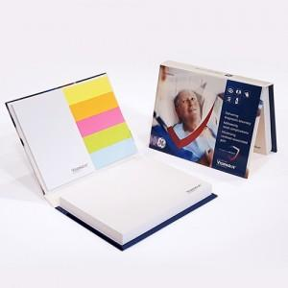

【상세/제작정보】 | 두께감있는 하드커버 표지

【인쇄/포장옵션】 | 풀칼라 / OPP(비닐)

【공급단가】 | 수량 | 500~ | 1,000~ | 2,000~ | 3,000~ | 5,000~
*VAT별도 | 100매 | 1,870원 | 1,840원 | 1,800원 | 1,750원 | 1,720원
 | 200매 | 2,180원 | 2,150원 | 2,100원 | 2,040원 | 2,010원

【상품 URL】 | https://easy1.co.kr:443/src/goods_detail.php?gdno=5645

